关系图
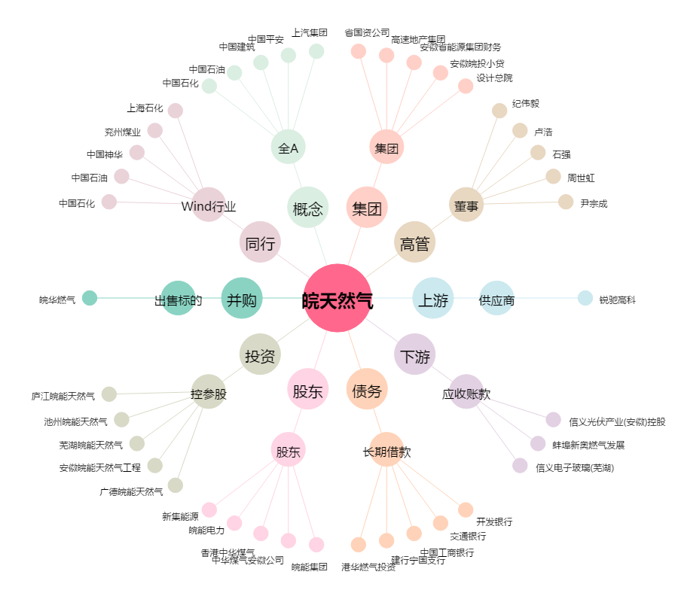
皖天然气[603689.SH] - 关系概览图

